画面遷移
画面レイアウト

凡例：
：画面
：画面遷移
業務機能名 | 社員情報変更システム | 画面名称 | 社員情報更新 | 作成日 | 2024-05-13 | 作成者 | グエンバンフン
画面ID | P005 | 備考 |  | 更新日 |  | 更新者
 |  |  |  | 備考

 |  |  |  | メニュー画面：機能情報テーブルに定義した画面
 |  |  |  |  | （ofcfunction）

社員情報の行の更新ボタン
社員情報リスト画面
社員情報更新

画面レイアウト
画面レイアウト
業務機能名 | 社員情報変更システム | 画面名称 | 社員情報更新 |  |  |  | 作成日 | 2024-05-13 |  | 作成者 | グエンバンフン
画面ID | P005 | 備考 |  |  |  |  | 更新日 |  |  | 更新者
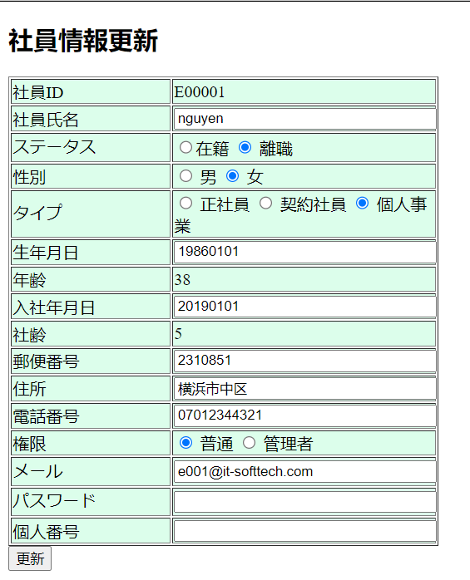
 |  |  |  | 項番 |  | 項目名称 |  |  | 項目名称種別
 |  |  |  |  | 1 | 社員情報更新 |  |  | ラベル
 |  |  |  | 2 |  | 社員ID |  |  | ラベル
 |  |  |  | 3 |  | 社員氏名 |  |  | テキスト
 |  |  |  |  | 4 | ステータス |  |  | セレクトボックス ラジオボタン
 |  |  |  |  | 5 | 性別 |  |  | セレクトボックス ラジオボタン
 |  |  |  |  | 6 | タイプ |  |  | セレクトボックス ラジオボタン
 |  |  |  |  | 7 | 生年月日 |  |  | テキスト
 |  |  |  |  | 8 | 年齢 |  |  | ラベル
 |  |  |  | 9 |  | 入社年月日 |  |  | テキスト
 |  |  |  | 10 |  | 社齢 |  |  | ラベル
 |  |  |  |  | 11 | 郵便番号 |  |  | テキスト
 |  |  |  |  | 12 | 住所 |  |  | テキスト
 |  |  |  |  | 13 | 電話番号 |  |  | テキスト
 |  |  |  |  | 14 | 権限 |  |  | セレクトボックス ラジオボタン
 |  |  |  |  | 15 | メール |  |  | テキスト
 |  |  |  | 16 |  | パスワード |  |  | テキスト
 |  |  |  |  | 17 | 個人番号 |  |  | テキスト
 |  |  |  | 18 |  | 更新 |  |  | ボダン

